Hoja1
 |  | AYUDA- VENTAS
PRODUCTO | DEFINICION | # DE CITAS | CUIDADOS | PRECIOS | FORMAS DE PAGO | BENEFICIOS | GARANTIA | COD IMAGEN | IMAGEN
HIGIENE | Es procedimiento preventivo que realizamos cada 6 meses en el cual eliminamos lo que es la placa blanca por medio de la profilaxis y el cálculo por medio del detartraje a pacientes de ortodoncia se debe de realizar cada 5 meses ya que con los Brackets se acumula mucha más placa de lo normal y hay más riesgo de obtener una enfermedad periodontal. | 1 CITA | despues de una limpeza es recoemndable comerdespues de 30 minutos y no olvidar realizarse una higiene cada 6 meses | profilaxis : $ 35.000 detartrje : $ 45.000 profiyec $ 60.000 | de contado si son pacientes de ortodoncia se da las siguientes opciones plan preventivo: cancelar 13.500 cada mes con el control... dar el 50% y el otro 50% lo antes posible. si el paciente no tiene el dinero completo preguntarle cuanto puede abonar y asi darle manejo dependiendo el dinero que tenga el paciente | *prevencion de enfermedad periodontales *ayua a evitar el mal aliento *te ayudara a luciar una sonrisa mas brillante *te ayudara a mantener una buena salud en general |  | COD 1 | 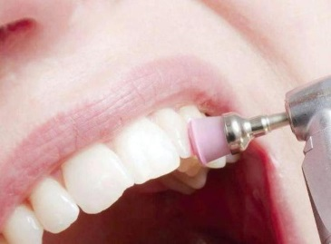 1
SELLANTES | es una placa protectora que cubre fisuras y se encarga de proteger el diente de caries. | 1 CITA | Después de aplicar el sellante dental, debes dejar pasar dos horas sin comer. es importante no descuidar los hábitos de higiene, seguir cepillando con frecuencia y técnica, usar hilo dental a diario, y cuidar la dieta. | $ 35,000 | *de contado Y si son pacientes de ortodoncia se da las siguientes opciones: si son varios sellantes dar la posibilidad de ir haciendolos de uno en uno o ir abonando a capital | *prevension contra la caries |  | COD2 | 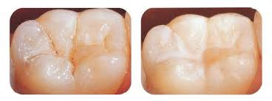 2

